Cd
Parameter: | Cd
Referentiewaarde: | 241.20 | mg/kgDS
Gemiddelde: | 245.51 | mg/kgDS
Standaard afw. ref. abs.: | 22.70 | mg/kgDS
Standaard afw. ref. rel.: | 9.2 | %
Aantal Labo's: | 9

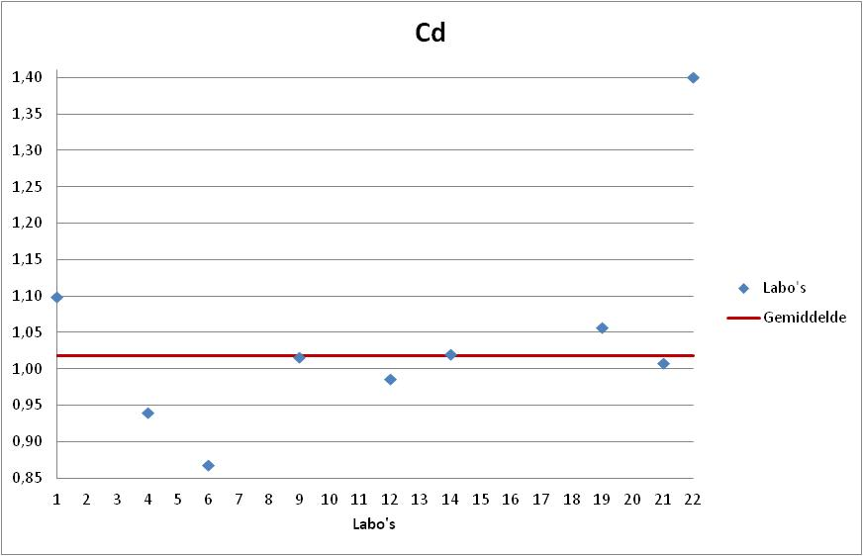
Labonr. | Result | Z-Score | Uitschieter | %Afw

6 | 209.40 | -1.59 |  | -13.2%
4 | 226.59 | -0.83 |  | -6.1%
12 | 238.00 | -0.33 |  | -1.3%
21 | 243.00 | -0.11 |  | 0.7%
9 | 245.00 | -0.02 |  | 1.6%
14 | 246.00 | 0.02 |  | 2.0%
19 | 255.00 | 0.42 |  | 5.7%
1 | 265.00 | 0.86 |  | 9.9%
22 | 338.00 | 4.07 | XX | 40.1%

Hg
Parameter: | Hg
Referentiewaarde: | 5.30 | mg/kgDS
Gemiddelde: | 5.29 | mg/kgDS
Standaard afw. ref. abs.: | 0.47 | mg/kgDS
Standaard afw. ref. rel.: | 8.93 | %
Aantal Labo's: | 9

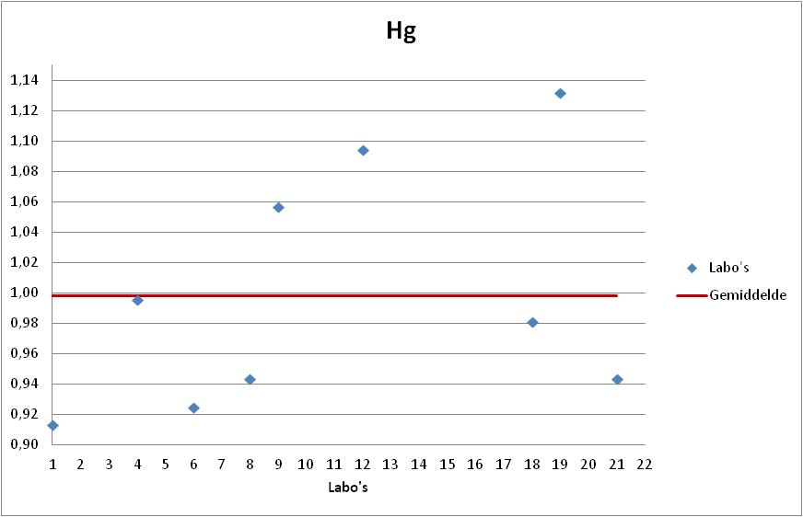
Labonr. | Result | Z-Score | Uitschieter | %Afw

1 | 4.84 | -0.95 |  | -8.7%
6 | 4.90 | -0.83 |  | -7.5%
8 | 5.00 | -0.61 |  | -5.7%
21 | 5.00 | -0.61 |  | -5.7%
18 | 5.20 | -0.19 |  | -1.9%
4 | 5.28 | -0.03 |  | -0.5%
9 | 5.60 | 0.65 |  | 5.7%
12 | 5.80 | 1.08 |  | 9.4%
19 | 6.00 | 1.50 |  | 13.2%

Tl
Parameter: | Tl
Referentiewaarde: | 62.55 | mg/kgDS
Gemiddelde: | 62.31 | mg/kgDS
Standaard afw. ref. abs.: | 6.77 | mg/kgDS
Standaard afw. ref. rel.: | 10.87 | %
Aantal Labo's: | 8

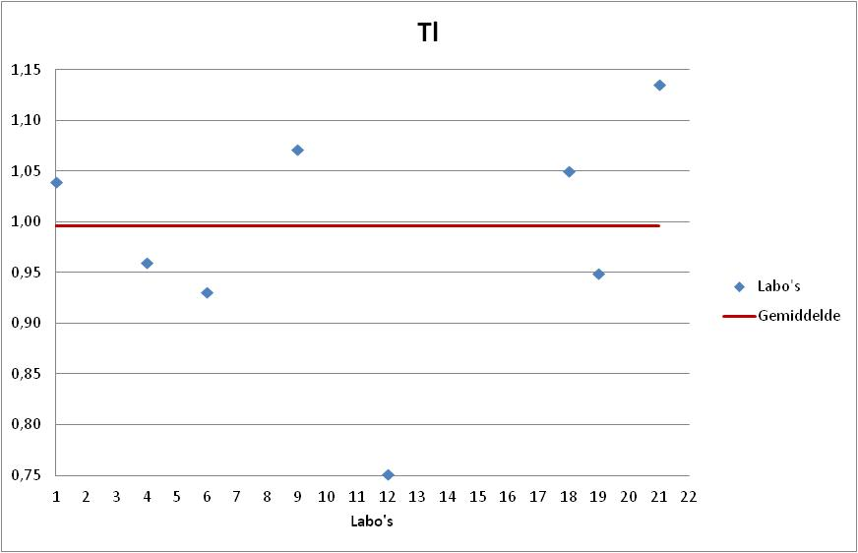
Labonr. | Result | Z-Score | Uitschieter | %Afw

12 | 47.00 | -2.26 | X | -24.9%
6 | 58.20 | -0.61 |  | -7.0%
19 | 59.40 | -0.43 |  | -5.0%
4 | 60.03 | -0.34 |  | -4.0%
1 | 65.00 | 0.40 |  | 3.9%
18 | 65.70 | 0.50 |  | 5.0%
9 | 67.00 | 0.69 |  | 7.1%
21 | 71.00 | 1.28 |  | 13.5%

As
Parameter: | As
Referentiewaarde: | 205.30 | mg/kgDS
Gemiddelde: | 203.04 | mg/kgDS
Standaard afw. ref. abs.: | 19.01 | mg/kgDS
Standaard afw. ref. rel.: | 9.36 | %
Aantal Labo's: | 9

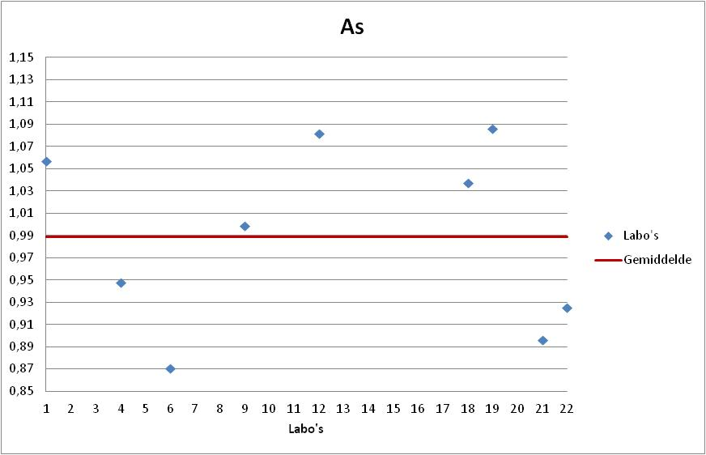
Labonr. | Result | Z-Score | Uitschieter | %Afw

6 | 178.80 | -1.28 |  | -12.9%
21 | 184.00 | -1.00 |  | -10.4%
22 | 190.00 | -0.69 |  | -7.5%
4 | 194.57 | -0.45 |  | -5.2%
9 | 205.00 | 0.10 |  | -0.1%
18 | 213.00 | 0.52 |  | 3.8%
1 | 217.00 | 0.73 |  | 5.7%
12 | 222.00 | 1.00 |  | 8.1%
19 | 223.00 | 1.05 |  | 8.6%

Co
Parameter: | Co
Referentiewaarde: | 208.70 | mg/kgDS
Gemiddelde: | 213.81 | mg/kgDS
Standaard afw. ref. abs.: | 20.26 | mg/kgDS
Standaard afw. ref. rel.: | 9.48 | %
Aantal Labo's: | 9

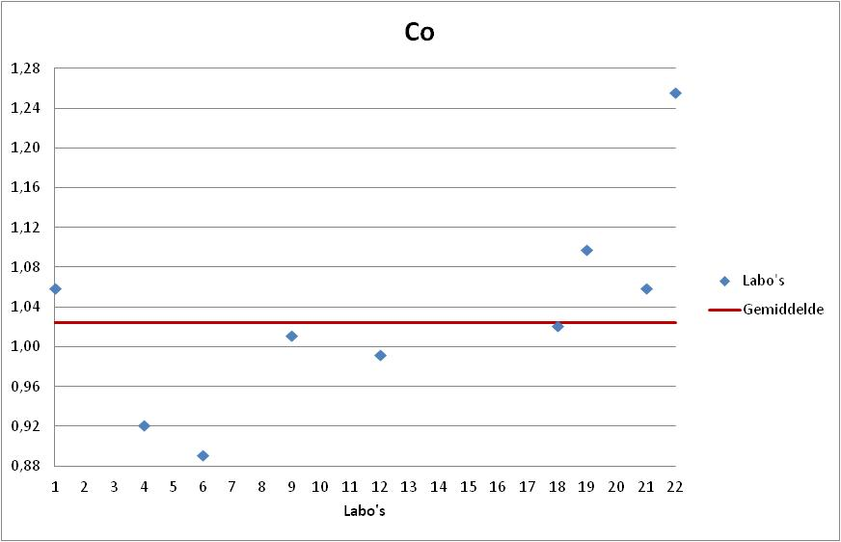
Labonr. | Result | Z-Score | Uitschieter | %Afw

6 | 186.00 | -1.37 |  | -10.9%
4 | 192.14 | -1.07 |  | -7.9%
12 | 207.00 | -0.34 |  | -0.8%
9 | 211.00 | -0.14 |  | 1.1%
18 | 213.00 | -0.04 |  | 2.1%
1 | 221.00 | 0.35 |  | 5.9%
21 | 221.00 | 0.35 |  | 5.9%
19 | 229.00 | 0.75 |  | 9.7%
22 | 262.00 | 2.38 | X | 25.5%

Sb
Parameter: | Sb
Referentiewaarde: | 338.00 | mg/kgDS
Gemiddelde: | 331.35 | mg/kgDS
Standaard afw. ref. abs.: | 27.73 | mg/kgDS
Standaard afw. ref. rel.: | 8.37 | %
Aantal Labo's: | 8

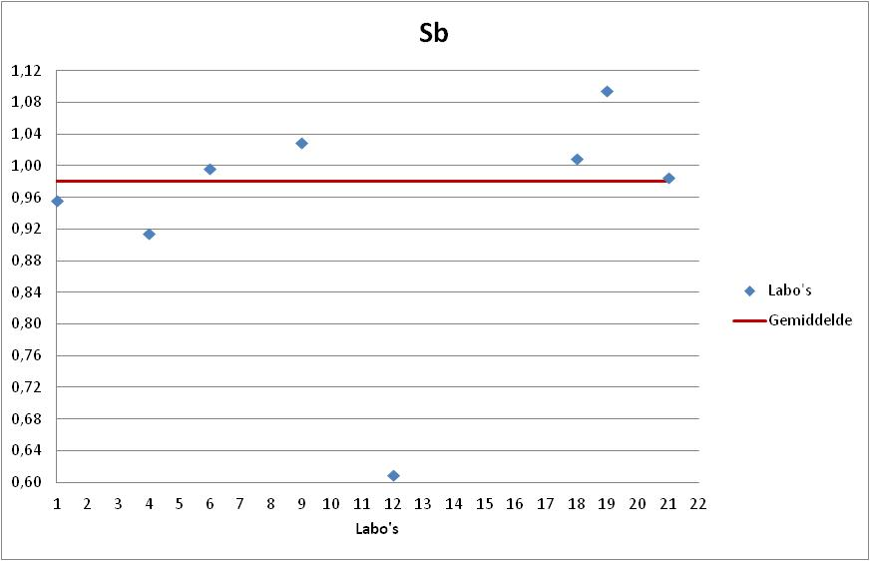
Labonr. | Result | Z-Score | Uitschieter | %Afw

12 | 206.00 | -4.52 | XX | -39.1%
4 | 309.16 | -0.80 |  | -8.5%
1 | 323.00 | -0.30 |  | -4.4%
21 | 333.00 | 0.06 |  | -1.5%
6 | 336.80 | 0.20 |  | -0.4%
18 | 341.00 | 0.35 |  | 0.9%
9 | 348.00 | 0.60 |  | 3.0%
19 | 370.00 | 1.39 |  | 9.5%

Ni
Parameter: | Ni
Referentiewaarde: | 183.20 | mg/kgDS
Gemiddelde: | 178.38 | mg/kgDS
Standaard afw. ref. abs.: | 20.18 | mg/kgDS
Standaard afw. ref. rel.: | 11.32 | %
Aantal Labo's: | 9

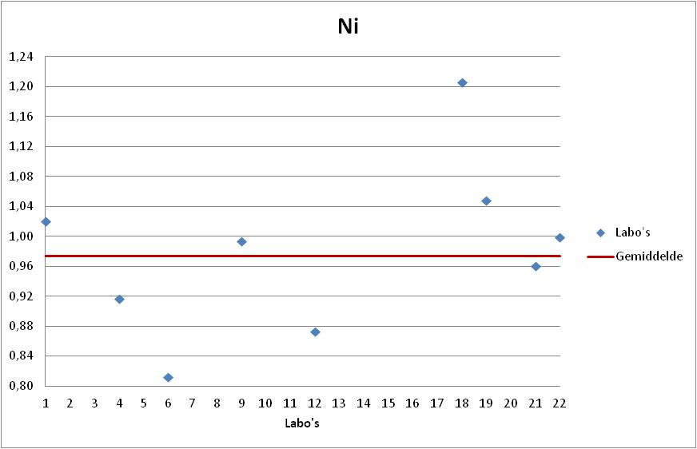
Labonr. | Result | Z-Score | Uitschieter | %Afw

6 | 148.80 | -1.47 |  | -18.8%
12 | 160.00 | -0.91 |  | -12.7%
4 | 168.01 | -0.51 |  | -8.3%
21 | 176.00 | -0.12 |  | -3.9%
9 | 182.00 | 0.18 |  | -0.7%
22 | 183.00 | 0.23 |  | -0.1%
1 | 187.00 | 0.43 |  | 2.1%
19 | 192.00 | 0.67 |  | 4.8%
18 | 221.00 | 2.11 | X | 20.6%

Pb
Parameter: | Pb
Referentiewaarde: | 1773.00 | mg/kgDS
Gemiddelde: | 1751.04 | mg/kgDS
Standaard afw. ref. abs.: | 79.77 | mg/kgDS
Standaard afw. ref. rel.: | 4.56 | %
Aantal Labo's: | 9

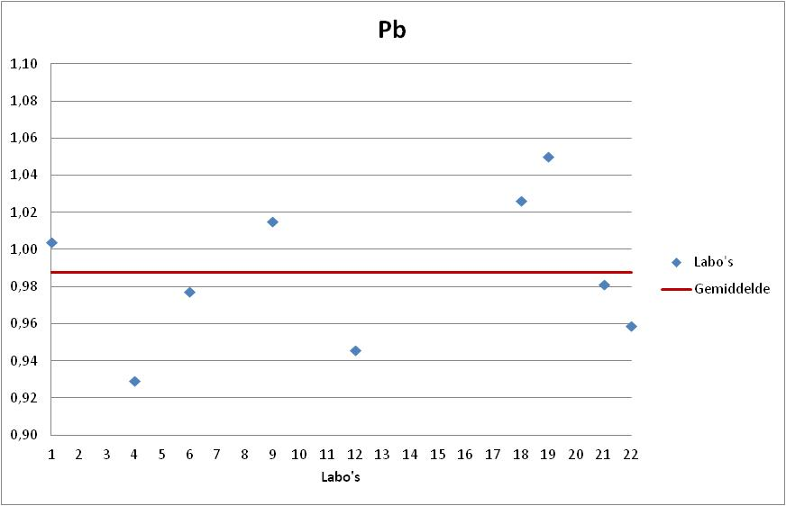
Labonr. | Result | Z-Score | Uitschieter | %Afw

4 | 1647.38 | -1.30 |  | -7.1%
12 | 1677.00 | -0.93 |  | -5.4%
22 | 1700.00 | -0.64 |  | -4.1%
6 | 1733.00 | -0.23 |  | -2.3%
21 | 1740.00 | -0.14 |  | -1.9%
1 | 1780.00 | 0.36 |  | 0.4%
9 | 1800.00 | 0.61 |  | 1.5%
18 | 1820.00 | 0.86 |  | 2.7%
19 | 1862.00 | 1.39 |  | 5.0%

Cr
Parameter: | Cr
Referentiewaarde: | 268.80 | mg/kgDS
Gemiddelde: | 249.61 | mg/kgDS
Standaard afw. ref. abs.: | 59.56 | mg/kgDS
Standaard afw. ref. rel.: | 23.86 | %
Aantal Labo's: | 9

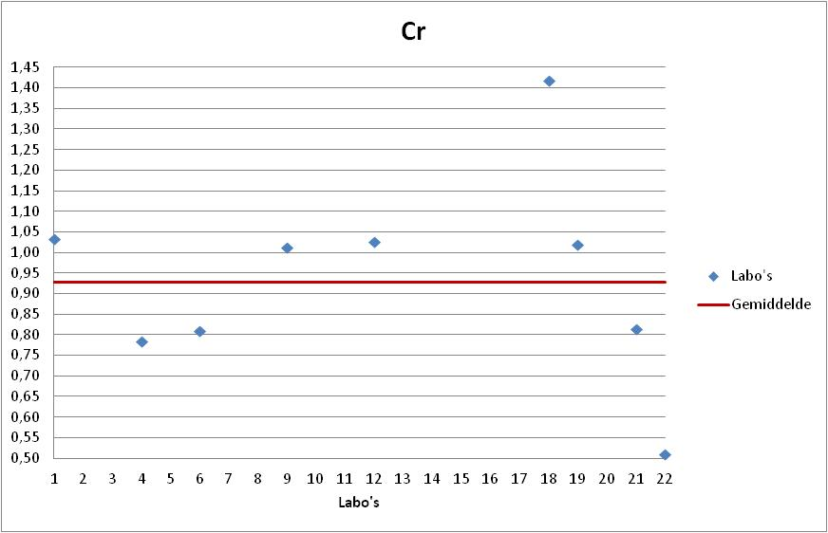
Labonr. | Result | Z-Score | Uitschieter | %Afw

22 | 137.00 | -1.89 |  | -49.0%
4 | 210.70 | -0.65 |  | -21.6%
6 | 217.60 | -0.54 |  | -19.0%
21 | 219.00 | -0.51 |  | -18.5%
9 | 272.00 | 0.38 |  | 1.2%
19 | 274.00 | 0.41 |  | 1.9%
12 | 276.00 | 0.44 |  | 2.7%
1 | 278.00 | 0.48 |  | 3.4%
18 | 381.00 | 2.21 | X | 41.7%

Cu
Parameter: | Cu
Referentiewaarde: | 8752.00 | mg/kgDS
Gemiddelde: | 8800.74 | mg/kgDS
Standaard afw. ref. abs.: | 469.00 | mg/kgDS
Standaard afw. ref. rel.: | 5.33 | %
Aantal Labo's: | 9

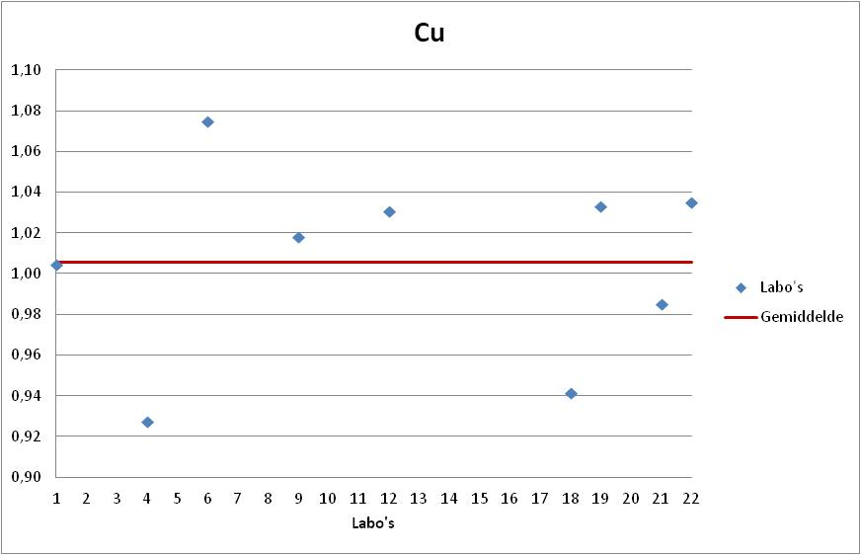
Labonr. | Result | Z-Score | Uitschieter | %Afw

4 | 8117.62 | -1.46 |  | -7.2%
18 | 8240.00 | -1.20 |  | -5.9%
21 | 8620.00 | -0.39 |  | -1.5%
1 | 8790.00 | -0.02 |  | 0.4%
9 | 8910.00 | 0.23 |  | 1.8%
12 | 9019.00 | 0.47 |  | 3.1%
19 | 9041.00 | 0.51 |  | 3.3%
22 | 9060.00 | 0.55 |  | 3.5%
6 | 9409.00 | 1.30 |  | 7.5%

Mn
Parameter: | Mn
Referentiewaarde: | 821.00 | mg/kgDS
Gemiddelde: | 813.94 | mg/kgDS
Standaard afw. ref. abs.: | 68.79 | mg/kgDS
Standaard afw. ref. rel.: | 8.45 | %
Aantal Labo's: | 9

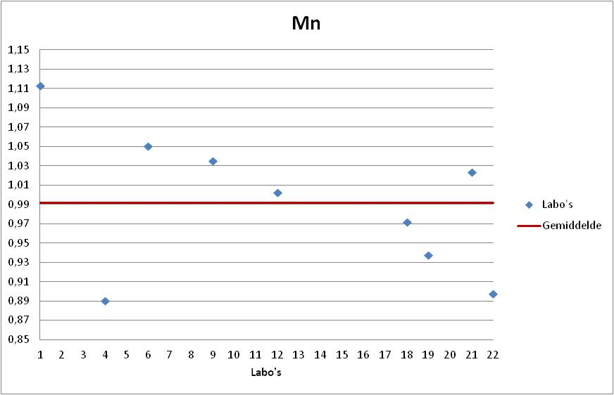
Labonr. | Result | Z-Score | Uitschieter | %Afw

4 | 730.90 | -1.21 |  | -11.0%
22 | 737.00 | -1.12 |  | -10.2%
19 | 770.00 | -0.64 |  | -6.2%
18 | 798.00 | -0.23 |  | -2.8%
12 | 823.00 | 0.13 |  | 0.2%
21 | 840.00 | 0.38 |  | 2.3%
9 | 850.00 | 0.52 |  | 3.5%
6 | 862.60 | 0.71 |  | 5.1%
1 | 914.00 | 1.45 |  | 11.3%

V
Parameter: | V
Referentiewaarde: | 166.00 | mg/kgDS
Gemiddelde: | 161.68 | mg/kgDS
Standaard afw. ref. abs.: | 11.42 | mg/kgDS
Standaard afw. ref. rel.: | 7.07 | %
Aantal Labo's: | 9

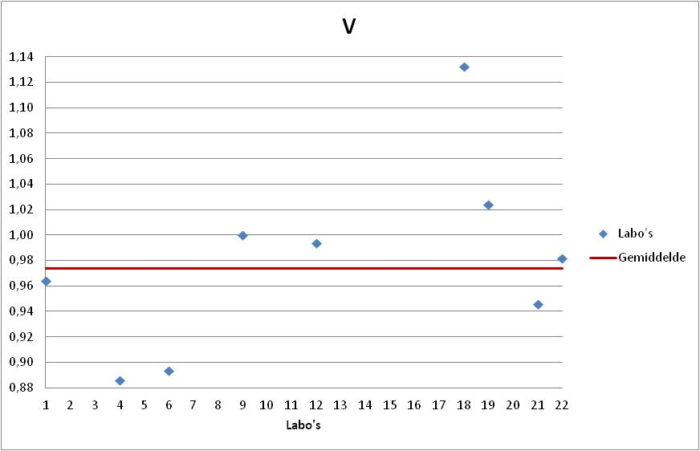
Labonr. | Result | Z-Score | Uitschieter | %Afw

4 | 147.05 | -1.28 |  | -11.4%
6 | 148.30 | -1.17 |  | -10.7%
21 | 157.00 | -0.41 |  | -5.4%
1 | 160.00 | -0.15 |  | -3.6%
22 | 163.00 | 0.12 |  | -1.8%
12 | 165.00 | 0.29 |  | -0.6%
9 | 166.00 | 0.38 |  | 0.0%
19 | 170.00 | 0.73 |  | 2.4%
18 | 188.00 | 2.30 | X | 13.3%

Sn
Parameter: | Sn
Referentiewaarde: | 243.70 | mg/kgDS
Gemiddelde: | 240.96 | mg/kgDS
Standaard afw. ref. abs.: | 26.17 | mg/kgDS
Standaard afw. ref. rel.: | 10.86 | %
Aantal Labo's: | 8

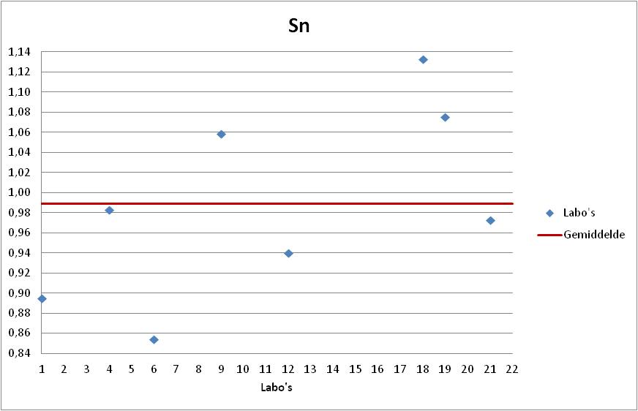
Labonr. | Result | Z-Score | Uitschieter | %Afw

6 | 208.10 | -1.26 |  | -14.6%
1 | 218.00 | -0.88 |  | -10.5%
12 | 229.00 | -0.46 |  | -6.0%
21 | 237.00 | -0.15 |  | -2.7%
4 | 239.60 | -0.05 |  | -1.7%
9 | 258.00 | 0.65 |  | 5.9%
19 | 262.00 | 0.80 |  | 7.5%
18 | 276.00 | 1.34 |  | 13.3%

Se
Parameter: | Se
Referentiewaarde: | 132.00 | mg/kgDS
Gemiddelde: | 126.62 | mg/kgDS
Standaard afw. ref. abs.: | 19.95 | mg/kgDS
Standaard afw. ref. rel.: | 15.76 | %
Aantal Labo's: | 8

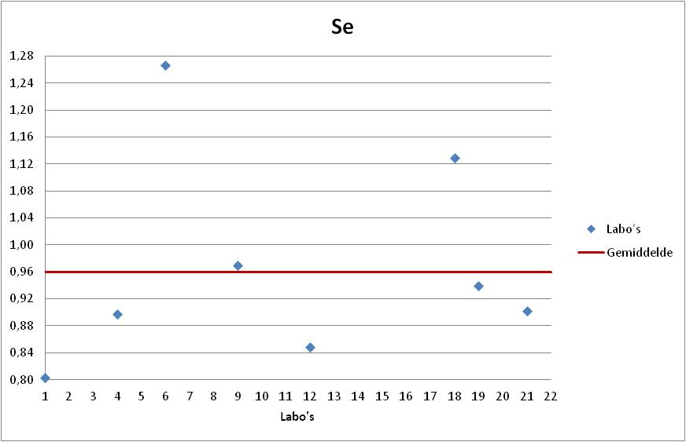
Labonr. | Result | Z-Score | Uitschieter | %Afw

1 | 106.00 | -1.03 |  | -19.7%
12 | 112.00 | -0.73 |  | -15.2%
4 | 118.47 | -0.41 |  | -10.3%
21 | 119.00 | -0.38 |  | -9.8%
19 | 124.00 | -0.13 |  | -6.1%
9 | 128.00 | 0.07 |  | -3.0%
18 | 149.00 | 1.12 |  | 12.9%
6 | 167.10 | 2.03 | X | 26.6%

